神戸600
２０２６年BRM222近畿200ｋｍ淡路島 |  |  |  |  |  |  | ＰＣ開閉時間
 | ポイント 名称末尾Sは信号有 | 道路 | 道路 | 区間 |  | 備考 | 7:00スタート | 7:30:00 | 8:00:00
1 | START アワイチモニュメント前 |  | ジェノバ岩屋港前公園 | 0.0 | 0.0 | 公園を出て岩屋港まえを左折 | 7:00:-７：30 | 7:30-8：00 | 8:00-8：30
2 | 田ノ代S | 左折 | 国道28号 | 1.3 | 1.3
3 | Y字路S | 左側道へ | 県道157号 | 14.7 | 16.0 | 側道・旧道へ。住宅街の中の道、お年寄りに注意
4 | 生穂南S | 左折 | 国道28号 | 3.9 | 19.9
5 | 炬口北S | 左折 | 県道76号 | 11.8 | 31.7 | 35.9km ファミマが福良までの最終コンビニ。補給するならここで
6 | 十字路Ｓ | 左折 | 県道76号 | 10.1 | 41.8
7 | Ｙ字路 | 左折 | 市道 | 1.4 | 43.2 | 生石公園方面へ
8 | ┤字路 | 左折 | 市道 | 0.2 | 43.4 | エトワール生石方面へ 先に公衆トイレあり
9 | 通過チェック①波切不動明王 | 正面・ターン | フォトチェック波切不動明王と自転車の写真 | 0.6 | 44.0 | 波切不動明王と自転車の写真 引き返す
10 | T字路 | 右折 | 市道 | 0.6 | 44.6
11 | T字路 | 左折 | 県道76号 | 0.2 | 44.8 | 立川方面モンキーセンター方面へ
12 | 阿万下町Ｓ | 左折 | 県道25号 | 27.7 | 72.5 | .60..9ｋｍ 灘黒岩水仙峡 トイレや休憩所あり
13 | Ｙ字路 | 左折 | 市道 | 1.4 | 73.9 | プラザ淡路島方面 吹上浜方面
14 | 通過チェック② 南淡路展望台 | 左手 | フォトチェック：石碑と自転車を一緒に撮影してください | 2.9 | 76.8 | プラザ淡路島向かいの展望台。手前の「手毬つく・・」の碑など
15 | T字路 | 斜め左 | 県道25号 | 2.5 | 79.3
16 | 南淡町公民館前S | 右折 | 国道28号/​県道25号 | 3.4 | 82.7 | 福良の町 ルート離れて港の方にファミマあり
17 | 神代S | 右折 | 市道 | 4.8 | 87.5
18 | 十字路 | 左折 | オニオンロード | 1.7 | 89.2
19 | 十字路 | 右折 | 市道 灘市線 県道535号 | 0.1 | 89.3
20 | Y字路 | 左折 | 里道 | 0.5 | 89.8
21 | Ｙ字路 | 右折 | 里道 | 0.4 | 90.2
22 | 猪鹿対策ゲート | 直進→右へ | 里道 | 0.8 | 91.0 | 開けたら閉めてください。ゲート過ぎたら右の道へ。 道が荒れているの注意
23 | 道なり左へ | 左折 | 堰堤路 | 0.4 | 91.4 | 上田堰堤を渡ってください
24 | 通過チェック③上田池堰堤 | 左折 | フォトチェック | 0.1 | 91.5 | 堰堤と自転車、あるいは渡り切ったところの堰堤説明看板と自転車、の写真を撮ってください。 堰堤をわたった先の上田林道は下りは道が荒れているので注意。
25 | ト字路 | 右折 | 里道 | 0.4 | 91.9 | 道一杯の大きなグレーチングを過ぎたらすぐ右折
26 | ┤字路 | 左折 | 里道 | 0.8 | 92.7 | まっすぐ行くと八木邸のしだれ梅 早春の淡路を代表する銘木です
27 | 十字路 | 右折 | オニオンロード | 1.6 | 94.3
28 | 十字路 | 左折 | 県道534号 | 4.6 | 98.9
29 | 十字路 | 右折 | 県道473号 | 3.8 | 102.7
30 | 中島S | 右折 | 県道473号 | 2.4 | 105.1
31 | 十字路 | 左折 | 市道 | 0.5 | 105.6 | 紺屋橋わたる
32 | Ｔ字路 | 左折 | 堀端筋 | 0.6 | 106.2
33 | 栄町2丁目東S | 右折 | 県道76 | 0.4 | 106.6
34 | PC1 ファミリーマート 洲本海岸通店 | 右手 ターン | レシートチェック | 0.3 | 106.9 | レシート取得してください。時刻をブルベカードに記入してください。 | 参考タイム 15㎞aveで14:07 | 参考タイム 15㎞aveで14:37 | 参考タイム 15㎞aveで15:07
35 | 十字路S | 左折 | 明兆通り | 0.8 | 107.7 | 潮橋手前を川沿いに
36 | T字路 | 右折 | 県道474号 | 1.2 | 108.9
37 | 新賀茂橋西詰S | 左折 | 県道474号 県道125号 | 0.2 | 109.1
38 | 上内膳S | 右折 | 県道125号 | 2.3 | 111.4 | 右折待ちがしずらい。押しボタン信号なので、ボタンプッシュを忘れずに
39 | 掃守S | 左折 | 県道６６号 | 8.4 | 119.8
40 | 松田橋南詰Ｓ | 左折 | 市道 | 0.8 | 120.6
41 | 十字路S | 左折 | 市道 | 0.5 | 121.1 | 赤い鳥居が見えている
42 | 通過チェック④ おのころ島神社大鳥居 | 左手・ ターン | フォトチェック大鳥居などと自転車を一緒に撮影してください | 0.2 | 121.3 | 自転車と一緒に写真を撮って引き返す
43 | ┤字路 | 左折 | 市道 | 0.2 | 121.5
44 | 国衙東S | 右折 | 国道28号 | 5.1 | 126.6
45 | Ｔ字路 | 左折 | 市道 | 5.4 | 132.0 | 鳴門岬方面へ
46 | ト字路 | 右折 | 市道 | 0.7 | 132.7 | 急な坂を上る アワイチの標識有
47 | T字路 | 左折 | うずしおライン 県道２５号 | 0.1 | 132.8 | うずしおラインへ
48 | 通過チェック⑤ 道の駅うずしお | 左側 ターン | フォトチェックまたは レシートチェック | 4.9 | 137.7 | うずしお道の駅と分かる写真またはレシート取得 引き返す 例）絶景うず広場のロゴ 道の駅うずしお建物、道の駅標識など。 駐車場を過ぎて奥の道駅建物付近まで行くこと。駐車場手前の道駅モニュメントは距離が足りないので認められません
49 | Y字路 | 左折 | うずしおライン 県道２５号 | 1.8 | 139.5
50 | T字路 | 左折 | 県道２５号 | 3.3 | 142.8
51 | Y字路 | 左前方 | 市道 | 3.1 | 145.9 | 二股に分かれた左手の道へ
52 | 左手公園路スロープ | 左側 | 公園スロープ | 0.8 | 146.7 | 右側にトイレあり。スロープを上がるとアワイリモニュメントのある海の展望台広場にいきやすい。展望台広場が一段高くなっているのでスロープを上がるか、階段を上がるかになります。
53 | 通過チェック⑥ アワイチモニュメント丸山漁港 | 前方 | フォトチェック | 0.1 | 146.8 | 海の展望広場の奥にあるアワイチモニュメントと自転車の写真を撮って引き返す
54 | ┤字路 | 左折 | 市道 | 0.4 | 147.2
55 | T字路 | 左折 | 県道２５号 | 0.7 | 147.9
56 | Y字路 | 右方向 | 県道２５号 | 3.3 | 151.2 | 湊・洲本方向へ 県道２５号をたどる
57 | 湊港入口S | 右折 | 県道31号 | 4.3 | 155.5
58 | Y字路 | 左方向 | 市道 | 21.8 | 177.3
59 | Finish ファミリーマート淡路岩屋店 | 右手 | レシートチェック | 23.5 | 200.8 | お疲れ様でした。レシートを取得してレシートの時刻をブルベカードに記入してください。 | open: 14:00 close: 20:30 | close: 21:00 | close: 21:30
60 | 淡路松帆S | 左折 | 県道３１号 | 0.1 | 200.9
61 | ト字路 | 右折 | 岩屋商店街 | 1.8 | 202.7 | 岩屋商店街アーケードくぐる
62 | 十字路 | 左折 | 市道 | 0.1 | 202.8 | 細い道へ 高島屋の小さな立て看板あり
63 | T字路 | 左折 | 市道 | 0.1 | 202.9
64 | ゴール受付 おうちカフェ わ | 右手 | 市道 | 4軒目 | 203.0 | 時間を記入したブルベカードとレシートを持ってゴール受付へ。チェックポイントの写真を受付で提示してください。 自転車はカフェ左の車庫或いは、もう少し先の左手の駐車場においてください。絶対にカフェの右横の空き地には置かないでください。 | 22：00までに受付してください

 | 通過チェック①波切不動明王 |  |  | 通過チェック② 南淡路展望台 |  |  | 通過チェック③上田堰堤

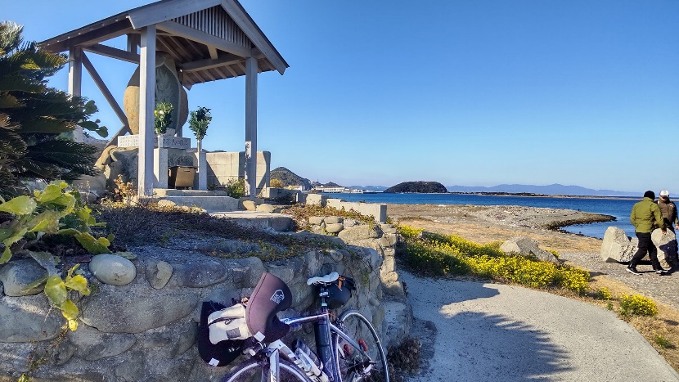
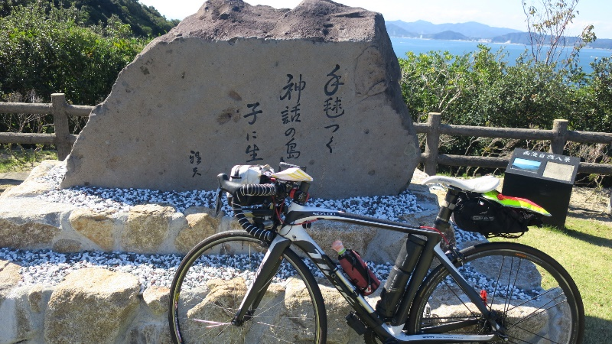
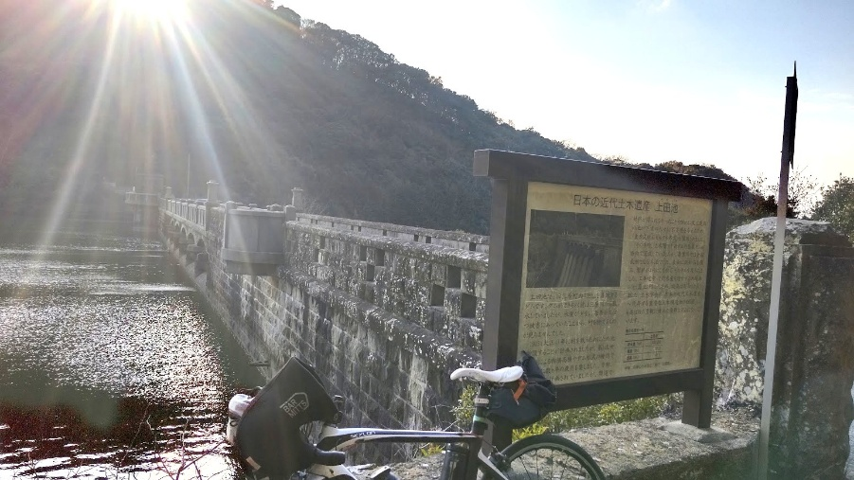

 | 通過チェック④ おのころ島神社大鳥居 |  |  | 通過チェック⑤ 道の駅 うずしお
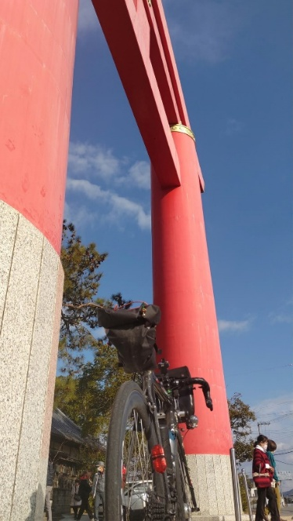

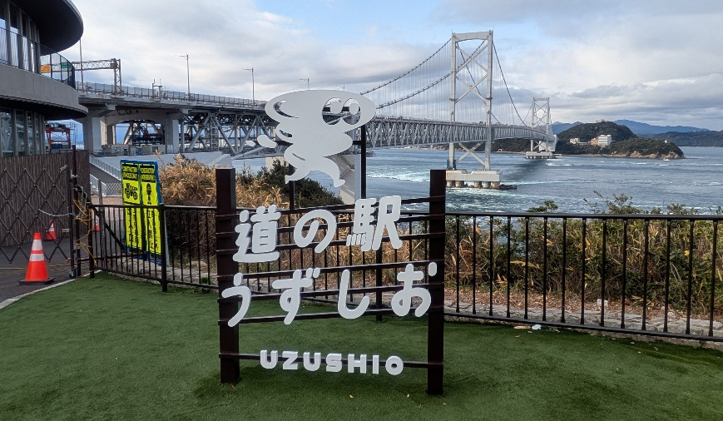
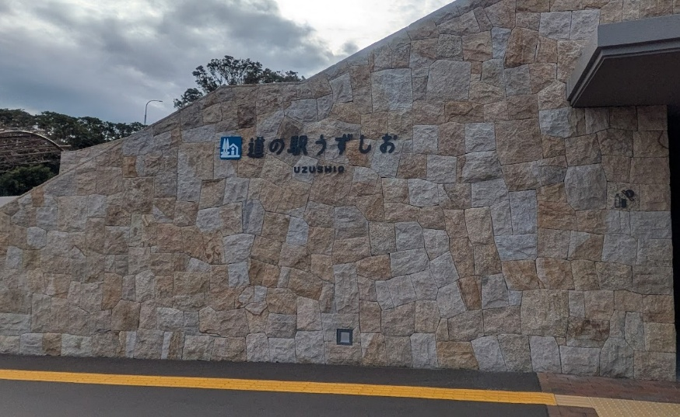

 | 通過チェック⑥ アワイチモニュメント 丸山漁港
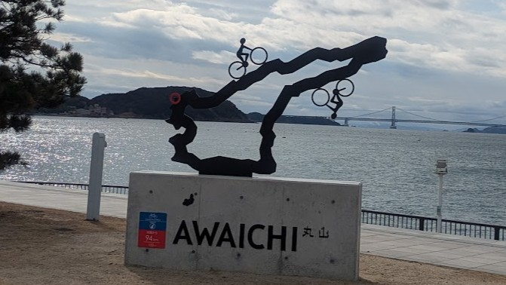

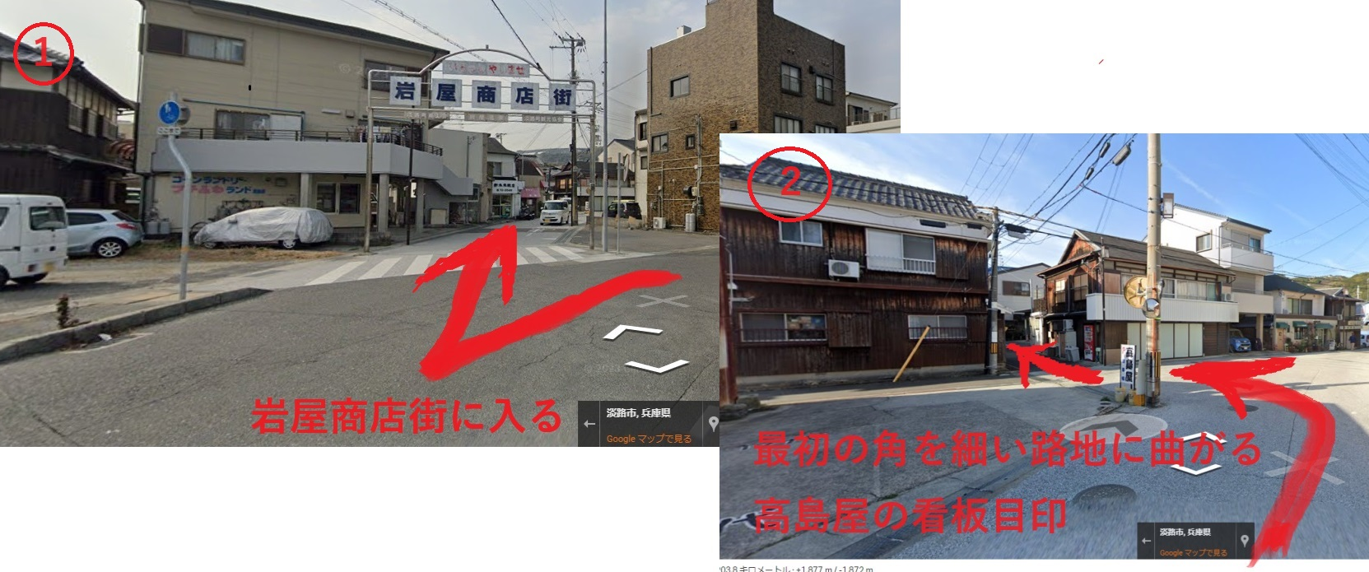
 | ゴール受付：おうちカフェへのアクセス

 | 自転車駐輪場所
